Sheet1
神经康复竞品对比表
对比维度 | 天行健 脑卒中三维治疗仪 | 天行健 脑卒中三维治疗仪 | 儒奥医疗 经颅超声神经肌肉刺激治疗仪 | 儒奥医疗 经颅超声神经肌肉刺激治疗仪 | 儒奥医疗 经颅聚焦超声刺激系统
产品图片 | 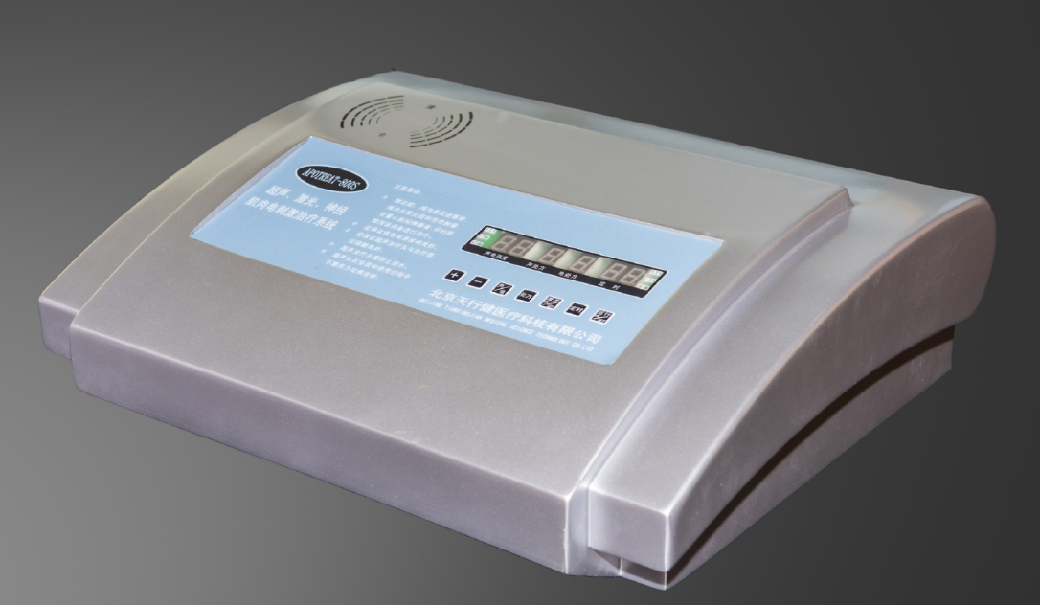 |  |  | 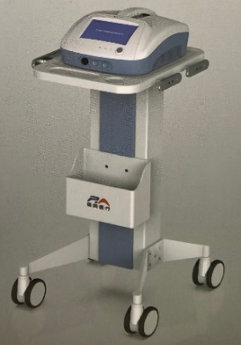
产品型号 | Apotreat800S | Apotreat800D | UE880B | UE860A | tFUS-R02
设备类型 | 桌面便携式/便携台式（单通道） | 推车式/大屏工作站（双通道） | 推车式/大屏工作站（单通道） | 推车式/台式（单通道） | 专业推车式/工作站系统（单通道）
核心物理因子 | 三维协同：超声 + 激光 + 神经肌肉电刺激 | 三维协同：超声 + 激光 + 神经肌肉电刺激 | 经颅超声 + 神经肌肉电刺激 | 经颅超声 + 神经肌肉电刺激 | 经颅聚焦超声刺激 (tFUS)
核心技术亮点 | 超声/激光/电刺激三因子同步协同、 多重安全保护、全数字控制 | 超声/激光/电刺激三因子同步协同、 多重安全保护、全数字控制 | 脑血管病全程康复物理因子结合 （超声+电刺激） | 超声治疗头与主控双向自动装配/识别、智能芯片保护 | 高空间分辨率、高穿透深度（100-150mm）、实时多模态联合
软件/系统功能 | 具备病案管理系统、处方管理系统 | 具备病案管理系统、处方管理系统 | 具备处方管理系统 | 具备处方管理系统 | 具备处方管理系统
主要定位场景 | 基层/临床科室高效辅助治疗、临床康复（轻便易用） | 基层/临床科室高效辅助治疗、临床康复（同时可做两个患者） | 医院神经科/康复科 | 医院神经科/康复科 | 医院神经科/康复科
全国装机量 | 3000+医院使用 |  | 很少 | 很少 | 很少

